IND
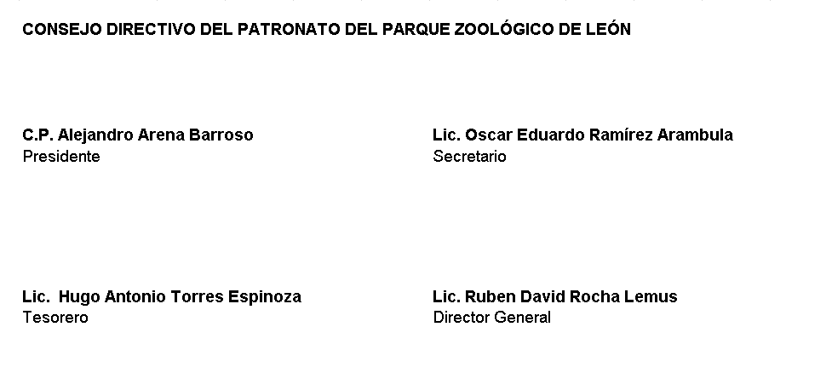
PATRONATO DEL PARQUE ZOOLÓGICO DE LEÓN Intereses de la Deuda Del 01 de Enero Al 30 de junio 2022

Identificación de Crédito o Instrumento | Devengado | Pagado
Créditos Bancarios

EL ZOOLÓGICO NO CUENTA CON INTERESES POR DEUDA

Total de Intereses de Créditos Bancarios

Otros Instrumentos de Deuda

Total de Intereses de Otros Instrumentos de Deuda

TOTAL

